Sheet1
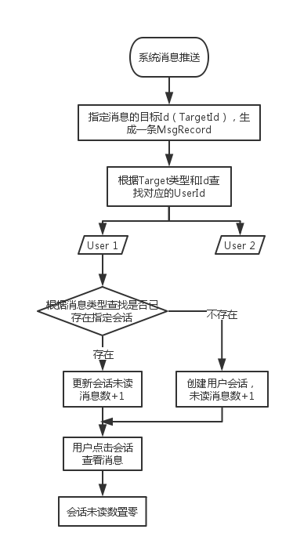
UserConversation | 用户会话表
Id | 会话ID
UserId | 用户ID
LastMsgId | 消息ID | 关联消息表消息ID
ConvrType | 会话分组类型 | 对应消息表消息分组类型 | 枚举/字典
ConvrTitle | 会话标题 | 对应消息表消息分组名称
LastMsgTitle | 会话内容 | 对应消息表“[消息类型名称]消息标题”
UnReadCount | 会话未读消息数量
SourceId | 消息来源容器Id | 对应Msg的TargetId | 与SourceType唯一确定用户的特定会话（公司、团队级别）；若会话要细分到公司下的某一消息类型，还需要加上MsgType
SourceType | 消息来源容器类型 | 对应Msg的TargetType
MsgType | 消息类型 | 如：Chat、Task、Approval、Attend | 枚举

MsgRecord | 消息表
Id | 消息ID
ConvrType | 消息分组类型 | 如：User、Group、Comp、Project | 枚举/字典
ConvrTitle | 消息分组名称 | 如：橘子、开发组、道诚科技、智能办公项目 | 单聊时为发言人名；企业系统信息时为企业名称；项目组时为项目名称；群聊时为创建群组时的名称
MsgType | 消息类型 | 如：Chat、Task、Approval、Attend | 枚举
MsgTypeName | 消息类型名称 | 如：IM聊天、任务、审批、考勤
MsgTitle | 消息标题 | 如：橘子的请假申请需要您审批
MsgContent | 消息内容 | 如：[{title1："请假类型",value:"事假"}] | [{"title": "请假类型", "value": "事假"},{"title": "开始时间", "value": "2016-04-28 16:52"} ]
SpeakerType | 发送人类型 | 如：User、System | 枚举
SpeakerName | 发送人名称 | 如：橘子、系统消息
SpeakerId | 发送人ID | 如：UserId、"System"
TargetType | 听众类型 | 如：User、Group、Comp、Project | 枚举
AudienceIds | 听众人员Id集合 | 如：UserId,UserId,UserId
OccurTime | 发生时间
TargetId | 消息接收方Id | 如：UserId；GroupId、OwnCompId、ProjectId
BusinessId | 关联业务Id
OperateResult | 操作结果 | 如：已通过

MsgSendLog | 消息发送日志记录表
 | 消息发送日志记录ID
 | 消息ID | 来自消息表的消息ID
 | 消息听众人Id

↓消息推送流程说明：消息未读只做到会话级别的控制

